FERTEK
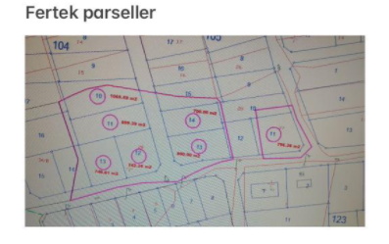

TRAMPA ÖNCESİ(GÜNCEL DURUM)
Kurum Adı | İL/İLÇE | Mahalle Köy Adı | Cilt Sayfa No | Taşınmaz Kimlik No | ADA/PARSEL | MEHMET(2/3) | İBRAHİM(1/3) | TOPLAM M2
NİĞDE | Niğde/Merkez | Fertek | 70/6734 | 109085808 | 502/10 | 710.39 | 355.20 | 1065.59
NİĞDE | Niğde/Merkez | Fertek | 70/6735 | 109085809 | 502/11 | 599.59 | 299.80 | 899.39
NİĞDE | Niğde/Merkez | Fertek | 70/6736 | 109085810 | 502/12 | 494.90 | 247.45 | 742.35
NİĞDE | Niğde/Merkez | Fertek | 70/6737 | 109085811 | 502/13 | 499.07 | 249.54 | 748.61
NİĞDE | Niğde/Merkez | Fertek | 70/6756 | 109085835 | 503/11 | 530.91 | 265.45 | 796.36
NİĞDE | Niğde/Merkez | Fertek | 70/6758 | 109085837 | 503/13 | 533.33 | 266.67 | 800.00
NİĞDE | Niğde/Merkez | Fertek | 70/6759 | 109085838 | 503/14 | 466.67 | 233.33 | 700.00
 |  |  |  |  |  | 3834.86 | 1917.44 | 5752.30

TRAMPA SONRASI
Kurum Adı | İL/İLÇE | Mahalle Köy Adı | Cilt Sayfa No | Taşınmaz Kimlik No | ADA/PARSEL | MEHMET(3/3) | İBRAHİM(3/3) | TOPLAM M2
NİĞDE | Niğde/Merkez | Fertek | 70/6734 | 109085808 | 502/10 | 1065.59 | 0.00 | 1065.59
NİĞDE | Niğde/Merkez | Fertek | 70/6735 | 109085809 | 502/11 | 899.39 | 0.00 | 899.39
NİĞDE | Niğde/Merkez | Fertek | 70/6736 | 109085810 | 502/12 | 742.35 | 0.00 | 742.35
NİĞDE | Niğde/Merkez | Fertek | 70/6737 | 109085811 | 502/13 | 748.61 | 0.00 | 748.61
NİĞDE | Niğde/Merkez | Fertek | 70/6756 | 109085835 | 503/11 | 530.91 | 265.45 | 796.36
NİĞDE | Niğde/Merkez | Fertek | 70/6758 | 109085837 | 503/13 | 0.00 | 800.00 | 800.00
NİĞDE | Niğde/Merkez | Fertek | 70/6759 | 109085838 | 503/14 | 0.00 | 700.00 | 700.00
 |  |  |  |  |  | 3986.85 | 1765.45 | 5752.30

AÇIKLAMALI VİDEO
https://www.youtube.com/watch?v=vBJGnEXYSDs

MASRAF
Tapu harcı ile aynı masraflar ödeniyor

